Feuil1
Avancement mécanique
réalisé | 100
restant | 0
Avancement site web
réalisé | 100
restant | 0

Avancement électrique
réalisé | 100
restant | 0
Avancement programmation
réalisé | 100
restant | 0

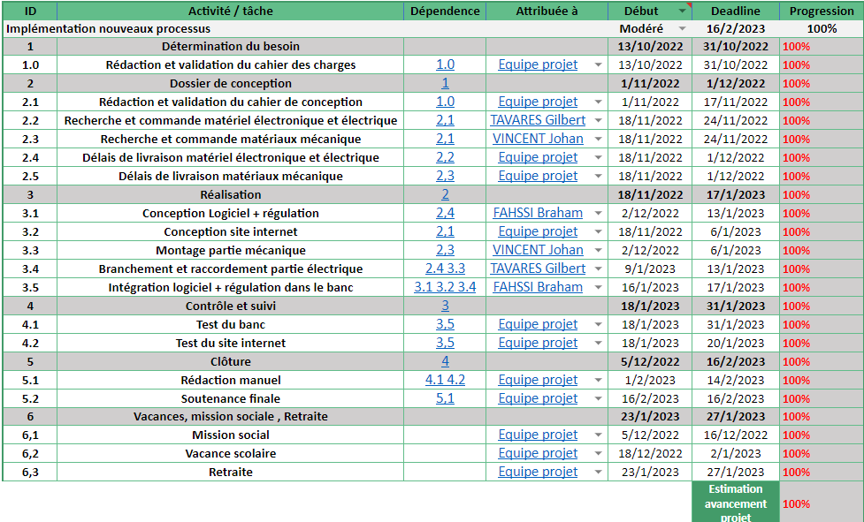
Budget
 | Budget prévisionnel | Budget réel
Partie mécanique | 460 | 335.26
Partie électrique | 555 | 389.71
Total | 1015 | 724.97

historique et evenments : | Column2 | Column3 | Column4

